Blad1
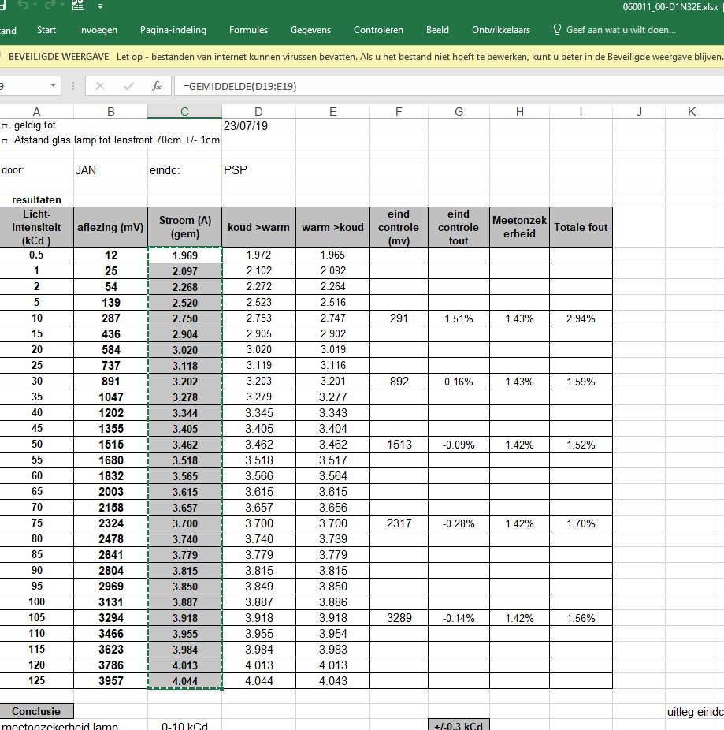
Licht-intensiteit (kCd ) | aflezing (mV) | Stroom (A) (gem)
0.5 | 13 | 2.017 | EP140075.003
1 | 27 | 2.106
2 | 56 | 2.316
5 | 145 | 2.580
10 | 296 | 2.832
15 | 450 | 2.992
20 | 608 | 3.132 |  | ISO RAPPORT kalibratielamp 2018 | L:\Letdata\data\06\0011_00\D1\060011_00-D1N32E.xlsx
25 | 764 | 3.227
30 | 926 | 3.319
35 | 1086 | 3.402
40 | 1251 | 3.476
45 | 1412 | 3.540
50 | 1568 | 3.600 |  | de lijst eerst eens via notepad plakken en dan terug naar excel doen
55 | 1740 | 3.660
60 | 1905 | 3.713
65 | 2068 | 3.764
70 | 2240 | 3.814
75 | 2398 | 3.858
80 | 2571 | 3.903
85 | 2731 | 3.944
90 | 2906 | 3.988
95 | 3071 | 4.026
100 | 3246 | 4.066
105 | 3416 | 4.102
110 | 3583 | 4.137
115 | 3755 | 4.177
120 | 3917 | 4.203
125 | 4097 | 4.235

